DIN
IMPORTACIÓN

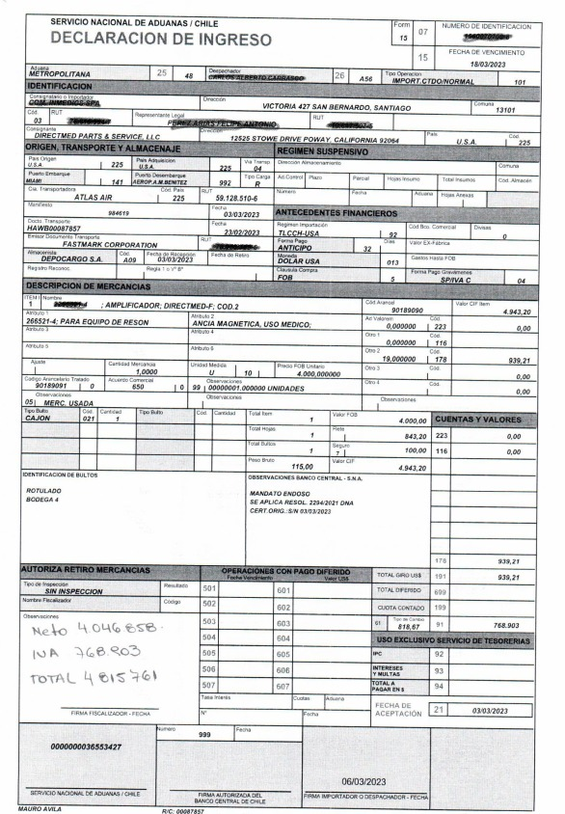

 | VALOR NETO
 | VALOR IVA
 | VALOR BRUTO

